逻辑运算
 | 二进制的逻辑运算：

 | 1、逻辑运算：或(or |) 只要有一个为1就是1

 |  |  |  |  |  |  | 1011000101
 |  |  |  |  |  | or | 1001100110
 |  |  |  |  |  |  | 1011100111

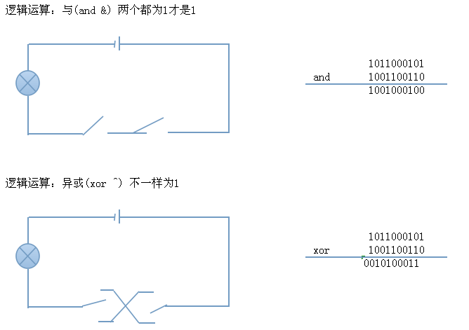

 | 4、逻辑运算：非(not !) 1是0 0是1

 |  | not | 1001100110
 |  |  | 0110011001

 | 逻辑运算的具体应用：

 | 1、CPU是如何计算2+3=？

 | 2、如果想获取某个值的第N位的值是多少？

 | 如：8F
 |  | 10001111
 | and | 00001000
 |  | 00001000

 | 3、最简单的加密算法：

 | 要加密的数据：2015 |  |  | 00100000 |  | 00010101
 |  |  | ^ | 01010100 | ^ | 01010100
 | 密钥：54 |  |  | 01110100 |  | 01000001

 | 加密后的结果： |  |  | 74 |  | 41

 |  |  |  | 01110100 |  | 01000001
 |  |  | ^ | 01010100 | ^ | 01010100
 |  |  |  | 00100000 |  | 00010101

 | 解密后的结果： |  |  | 20 |  | 15

 | 2+3 = ?

 | X:0010

 | Y:0011 | R:0001

 | 0010 |  |  | 0001
xor | 0011 |  | xor | 0100 | R:0101
------------- |  |  | ---------------
 | 0001 |  |  | 0101 | 5

 | 0010 |  |  | 0001
& | 0011 |  | & | 0100
-------------- |  |  | ---------------
 | 0010 |  |  | 0000

 | 0010 << 1 == 0100 |  |  | 0000<<1 == 0000

 | X：0001

 | Y：0100

